Sheet1
STT | Tên danh mục | Mô tả chi tiết | Hình ảnh | Ghi chú
1 | Trang chủ | Tham khảo link | https://trungtamchuvanan.vn/
2 | Giới thiệu | Tham khảo link
3 | Giáo viên | Tham khảo link
4 | Lớp học | Tham khảo link - Trong phần xem thông tin chi tiết lớp học, có button đăng ký học. Nhấn button "Đăng ký học" sẽ chuyển sang trang Đăng ký học (tương tự như trang Đăng ký học, có thêm mục Lớp thì default là lớp vừa xem chi tiết)
5 | Đăng ký học | Cơ bản giống form, button 'Đăng ký' Sau khi nhập đủ các thông tin thì chọn button 'Đăng ký' sẽ chuyển sang trang chọn lớp (bao gồm các lớp được sắp xếp theo từng môn) danh sách các lớp hiển thị theo thông tin khối đã đăng ký ở trang trước (VD chọn khối 9 thì chỉ hiển thị các lớp của khối 9) Chọn lớp thì giống như đăng ký tín, chặn mấy cái như là tránh chọn trùng môn, trùng buổi Nhấn 'Xác nhận' để hoàn thành. | https://forms.gle/W2VNe65q6XpeNY3PA
6 | Đăng nhập
7 | Thông tin học sinh | Sau khi đã đăng nhập thì mới có thêm mục này. Nếu user đăng nhập được phân quyền là học sinh Danh mục con: - Thời khóa biểu (hiển thị các lớp học sinh đăng ký học) - Thông tin điểm danh (tìm kiếm theo tháng) - Học phí (tìm kiếm theo tháng, hiển thị tổng buổi của từng môn và tổng tiền) (Mức học phí của từng môn sẽ khác nhau VD Toán 120,000đ/ buổi, Anh 150,000đ/buổi. Ngoài ra, sẽ khác nhau dựa trên trình độ của giáo viên dạy. VD Toán do GV có kinh nghiệm 7 năm/ dạy trường chuyên: 150,000đ/buổi; GV ít kinh nghiệm/ dạy trường thường: 120,000đ/buổi) - Điểm | 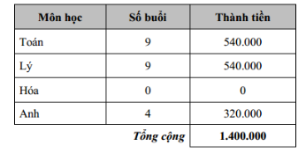 - Thông tin điểm danh (để sẵn 10 cột buổi hoặc thêm cột tương ứng khi đến ngày học) '- Học phí '- Điểm
8 | Đăng ký lịch dạy | Sau khi đã đăng nhập thì mới có thêm mục này. Nếu user đăng nhập được phân quyền là giáo viên | https://forms.gle/My2KjmKg86pdbNWX6
9 | Điểm danh | Sau khi đã đăng nhập thì mới có thêm mục này. Nếu user đăng nhập được phân quyền là giáo viên - Chọn lớp (menu thả xuống danh sách lớp do gv đó dạy) - Chọn tháng (chọn hoặc là lấy tháng theo ngày thực đang đăng nhập) - GV tự điền ngày dạy và tích điểm danh | 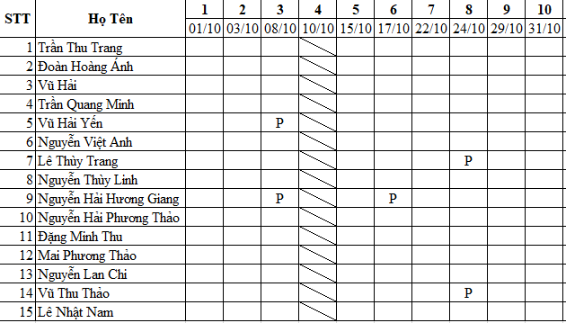
10 | Bảng lương | Sau khi đã đăng nhập thì mới có thêm mục này. Nếu user đăng nhập được phân quyền là admin - Chọn tháng - Chọn giáo viên - Hiển thị danh sách lớp (do giáo viên dk chọn ở trên dạy) - insert ngày tự động (theo ngày mà GV tích điểm danh cho học sinh, theo bảng điểm danh) - tính tổng buổi dạy theo từng lớp - Lương = tổng học phí lớp do giáo viên dạy * 70% - Giáo viên được xem lương của mình

